상품제안서
송월 라이트무지 30수 130g + 송월 SW 3단 비즈니스 완자 우산세트 | 상품코드: S47040

 |  |  |  |  |  |  | 02-713-8555 | www.synergygift.co.kr
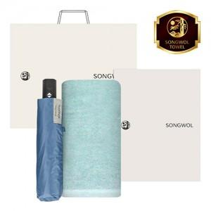

【상세/제작정보】 | <p><span style="font-size: 18.6667px;">※ 자수인쇄 글자 20자 기준(난이도, 크기, 글자수에 따라 비용 추가 변동 됩니다)</span>​​</p>

【인쇄/포장옵션】 | [수건] 나염1도, [수건] 자수, [우산손잡이] 손잡이실크1도, [우산원단] 원단실크1도 / 포장지포장

【공급단가】 | 수량 | 20~ | 100~ | 300~ | 500~ | 1,000~
*VAT별도 | 단가 | 14,620원 | 14,060원 | 13,380원 | 12,820원 | 12,600원

【상품 URL】 | https://www.synergygift.co.kr:443/src/goods_detail.php?gdno=47040

